CollectiveAccess
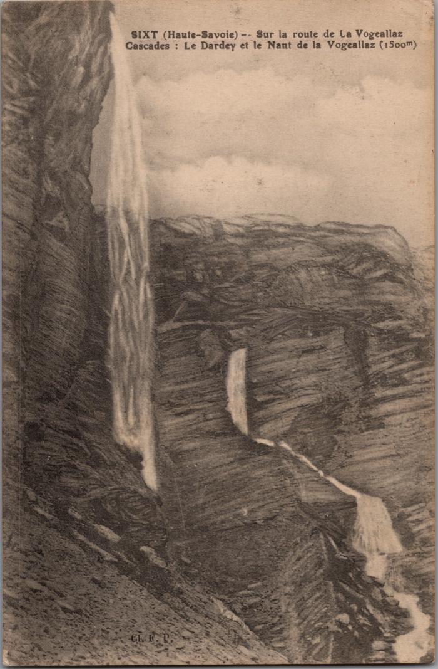
Image | Object | Description | Date
 | Dessin des cascades du Dardey et du Nant de la "Vogeallaz" sur la route de la Vogealle (2-3020) | Dessin des cascades du Dardey et du Nant de la "Vogeallaz" sur la route de la Vogealle, Boret

